F02.CFG-Paths
 |  | VVSS, Info Romana, 2025-2026

F02. cautarea filmelor care au un anumit regizor (sau parti din numele regizorului).

F02. Covered source code |  |  | F02. Control Flow Graph (CFG) | F02. Cyclomatic Complexity (CC)
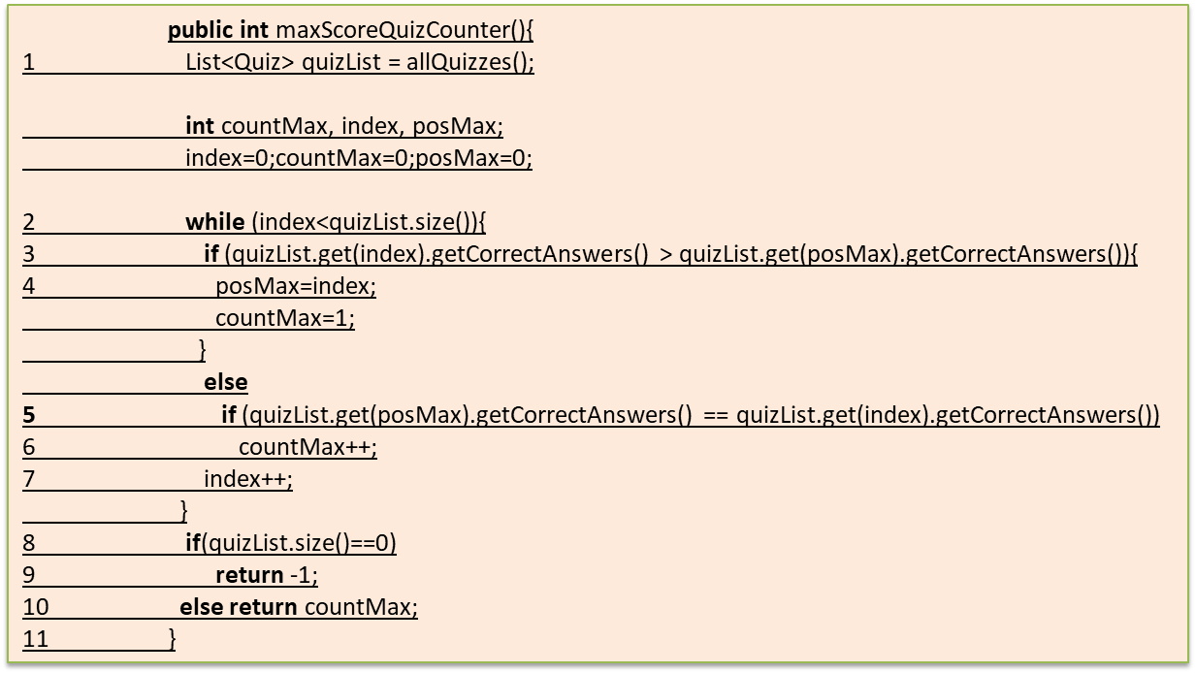
Line No. | Source code |  | Se va insera CFG asociat codului sursa testat (poza, diagrama, etc.). | CC1 = No. of regions = |  | V(G) = Muchii - Noduri + 2P: 15−12+2(1)=5.
Req02_L01 | … |  |  | CC2 = Edges - Nodes + 2 = |  | V(G) = Noduri Predicat + 1: Avem 4 decizii (For, Qty, Cat, Total>100/50). 4+1=5.
Req02_L02 | … |  | <Req02 CFG > | CC3 = No. of Conditions + 1 = |  | V(G) = Regiuni: Numărul de spații închise în graful desenat + regiunea exterioară = 5.
Req02_L03 | …
... | …
.. | … |  |  | F02. Individual Paths
... | …
 |  |  |  | Path No. | Path
 |  |  |  | N1: Start.
 |  |  |  | N2: Evaluare buclă for (Are elemente?).
 |  |  |  | X
 |  |  |  | N4: Calcul discount volum.
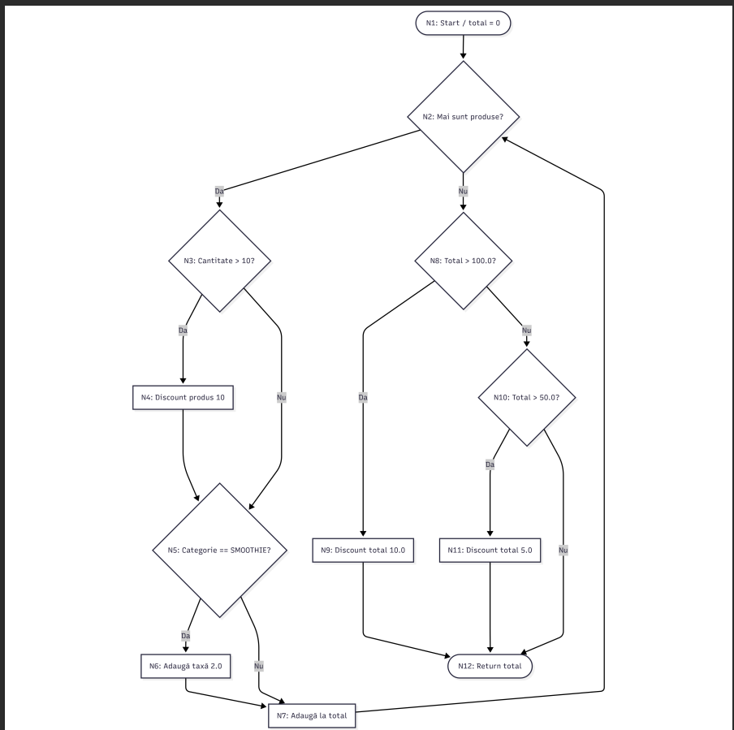
 |  |  |  | N5: Condiție Category == SMOOTHIE.
 |  |  |  | N6: Adăugare taxă preparare. | …
 |  |  |  | N7: Acumulare în variabila total. | …
 |  |  |  | N8: Condiție Total > 100. | …
 |  |  |  | N9: Scădere 10 lei.
 |  |  |  | N10: Condiție Total > 50.
 |  |  |  | N11: Scădere 5 lei.
 |  |  |  | N12: Return total.

